상품제안서
맘이고운 빅사이즈물티슈 80매 | 상품코드: S10716

 |  |  |  |  |  |  | 02-713-8555 | www.synergygift.co.kr
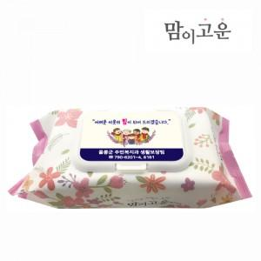

【상세/제작정보】 | 55gsm 도톰한 원단두께, 초순수 정제수로 만든 깐깐한 물티슈

【인쇄/포장옵션】 | 스티커 / 포장불가능

【공급단가】 | 수량 | 300~ | 1,000~ | 2,000~ | 3,000~ | 5,000~
*VAT별도 | 단가 | 1,620원 | 1,520원 | 1,450원 | 1,400원 | 1,350원

【상품 URL】 | https://www.synergygift.co.kr:443/src/goods_detail.php?gdno=5014

